Лист2
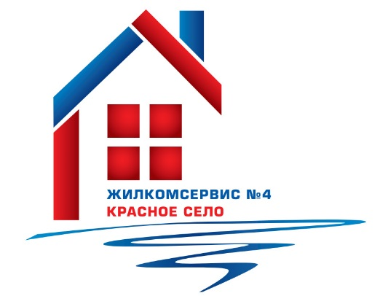
 |  | Адресная программа по косметическому ремонту лестничных клеток на 2022 год.

№ п/п | Адреса | Кол-во этажей | Всего л/кл. | общая убор.площ. л/кл., м2 | План на 2022 год
 |  |  |  |  | убор.площ. л/кл., м2 | № парадной | Кол-во л/клеток, шт.
1 | Красносельское ш. д. 36 | 5 | 7 | 344 | 49.1 | 1 | 1
2 | Красносельское ш. д. 42 | 5 | 7 | 364 | 52.0 | 6 | 1
3 | Красносельское ш. д. 44 к.3 | 5 | 5 | 452 | 90.4 | 4 | 1
4 | Красносельское ш. д. 46 | 5 | 6 | 453 | 75.5 | 4 | 1
5 | Красносельское ш. д. 46 к.2 | 5 | 5 | 447 | 89.4 | 2 | 1
6 | ул Коммунаров д.114 | 10 | 7 | 1814 | 259.1 | 4 | 1
7 | ул Коммунаров д. 116 к. 1 | 10 | 4 | 997 | 249.3 | 1 | 1
8 | ул Коммунаров д.124 | 10 | 7 | 1819 | 259.9 | 4 | 1
 | Итого участок № 1 |  |  |  |  |  | 8
9 | ул. Красногородская, д. 15 | 9 | 4 | 1684 | 421.0 | 2 | 1
10 | ул. Красногородская, д. 17 к. 2 | 9 | 6 | 937 | 156.2 | 4 | 1
11 | Кингисеппское шоссе, д. 8 | 9 | 4 | 736 | 184.0 | 1 | 1
11 | Кингисеппское шоссе, д. 8 | 9 | 4 | 735.5 | 183.9 | 1 | 1
12 | Кингисеппское шоссе, д. 10 к. 1 | 9 | 6 | 992 | 165.3 | 1 | 1
13 | Кингисеппское шоссе, д. 10 к. 2 | 5 | 7 | 648 | 92.6 | 2 | 1
14 | ул. Нарвская, д. 4 к. 1 | 9 | 4 | 2541 | 635.3 | 2 | 1
15 | ул. Нарвская, д. 6 | 5 | 7 | 626 | 89.4 | 4 | 1
16 | ул. Нарвская, д. 12 | 5 | 8 | 657.2 | 82.2 | 6 | 1
17 | Гатчинское шоссе, д. 9 к. 1 | 9 | 4 | 1514 | 378.5 | 1 | 1
18 | Гатчинское шоссе, д. 11 | 5 | 6 | 434 | 72.3 | 3 | 1
19 | Гатчинское шоссе, д. 13 к. 3 | 5 | 6 | 512 | 85.3 | 3 | 1
 | Итого участок № 2 |  |  |  |  |  | 11
20 | Гатчинское ш., д. 4 к.1 | 8 | 6 | 2027.7 | 338.0 | 1 | 1
21 | Гатчинское ш., д. 4 к.2 | 8 | 4 | 1516.7 | 379.2 | 4 | 1
22 | Гатчинское ш., д. 4 к.3 | 8 | 7 | 2829.2 | 404.2 | 3 | 1
23 | Гатчинское ш., д. 8 к.1 | 8 | 4 | 1520.7 | 380.2 | 3 | 1
24 | Гатчинское ш., д. 8 к.2 | 8 | 4 | 1534.3 | 383.6 | 2 | 1
25 | Гатчинское ш., д. 8 к.3 | 5 | 4 | 696.6 | 174.2 | 3 | 1
26 | Гатчинское ш., д. 8 к.5 | 8 | 2 | 839.7 | 419.9 | 1 | 1
27 | Гатчинское ш., д. 12 к.2 | 8 | 4 | 1563.2 | 390.8 | 1 | 1
28 | Гатчинское ш., д. 12 к.3 | 5 | 4 | 693.2 | 173.3 | 4 | 1
29 | ул. Красногородская, д.5 к.2 | 5 | 5 | 953.9 | 190.8 | 2 | 1
30 | ул. Красногородская, д.7 к.1 | 8 | 4 | 1575.6 | 393.9 | 2 | 1
31 | ул. Красногородская, д.7 к.2 | 5 | 5 | 963.5 | 192.7 | 1 | 1
32 | ул. Красногородская, д.11 к.1 | 8 | 4 | 1544.3 | 386.1 | 2 | 1
33 | ул.Красногородская, д.13 к.1 | 8 | 4 | 1544.3 | 386.1 | 2 | 1
34 | ул. Театральная, д. 3 | 8 | 6 | 2020.5 | 336.8 | 4 | 1
35 | ул. Театральная, д. 7 | 8 | 7 | 3141.7 | 448.8 | 6 | 1
 | Итого участок № 3 |  |  |  |  |  | 16
36 | ул.П.Пасечника д .4 | 4 | 4 | 271.0 | 67.8 | 1 | 1
37 | ул.П.Пасечника д.16 | 5 | 5 | 457 | 91.4 | 5 | 1
 | Итого участок № 4 |  |  |  |  |  | 2
 | ИТОГО |  |  |  | 9024.0 |  | 37

